カフェ
ファイル名：cafe.html

カフェ ｜ Center Cafe |  | ページタイトル

現在位置：ホーム > カフェ |  | パンくず

カフェ

ビジネスタイムの節目でも落ち着く雰囲気のカフェ |  | バナー画像：リード文と画像組み合わせる
 |  | 背景画像とリード文の組み合わせでも可

皆様のご来店を、心からお待ちしています。

カフェ情報

住所 | 〒105-xxxx 東京都港区新橋x-xx-x 新橋駅前ビルX号館1F
アクセス | JR新橋駅 日比谷口を出て徒歩2分 | ・お店の情報
電話番号 | 03-1234-5678 予約など承ります
営業時間 | 平日：7時～23時
 | 土曜日：7時～22時
 | 日祝日：8時～21時
禁煙情報 | 禁煙席 50席、喫煙席 30席

アクセスマップ もしくは マップ |  | 以下の地図画像を利用

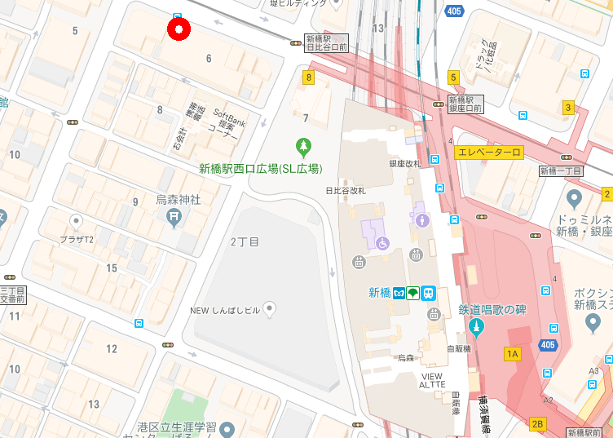

クリスマスにむけて
12月1日からクリスマスの飾り付けをします。
2020.11.25 MON

デザイン設計例
デザイン設計例
 | 依頼者へデザインを提示。このようなサイトを作成するとイメージを伝えます
 | ・トップページ（トップイメージが欲しい）と下層ページのデザインを作成すること（ラフ画でも可）
 | ・デスクトップ画面、タブレット画面、スマフォ画面の表示を作成すること（タブレット画面は余力があれば作成）
 | ・配色、レイアウト、ページの雰囲気がわかるように作成
 |  | メニュー、メインコンテンツ、フッターなど

デザインの作成例です トップページおよび下層ページのデザインイメージの作成をお願いします
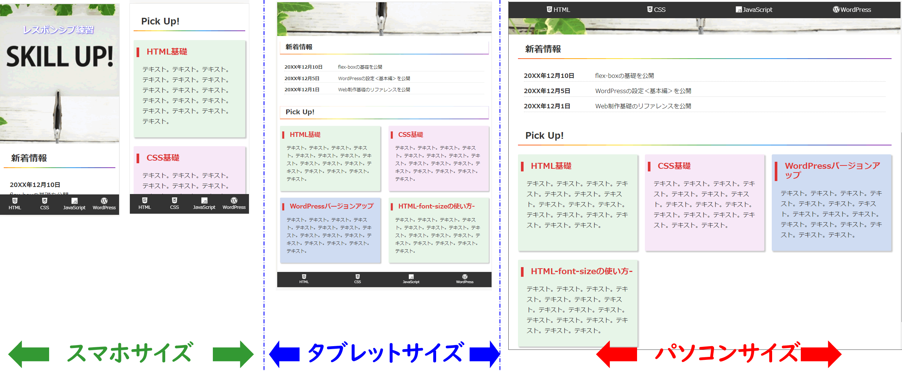

 | デザインの決定完了後

 | 共通デザイン作成を行う
 |  | ここからCSSの作成を行う
 | サイト内で利用するタグの要素でデザインを作成
 | サイト制作で全メンバーが共通デザインとして利用（個々のページで必要となるデザインは、個別に作成）

共通デザイン例
共通デザイン例
 | デザインの決定後に作成者メンバーが利用するデザイン一覧として作成する

 | 共通デザイン作成を行う
 |  | メニュー、メインコンテンツ、フッターなど
 |  | サイト内で利用するタグの要素でデザインを作成
 | サイト制作で全メンバーが共通デザインとして利用（個々のページで必要となるデザインは、個別に作成）

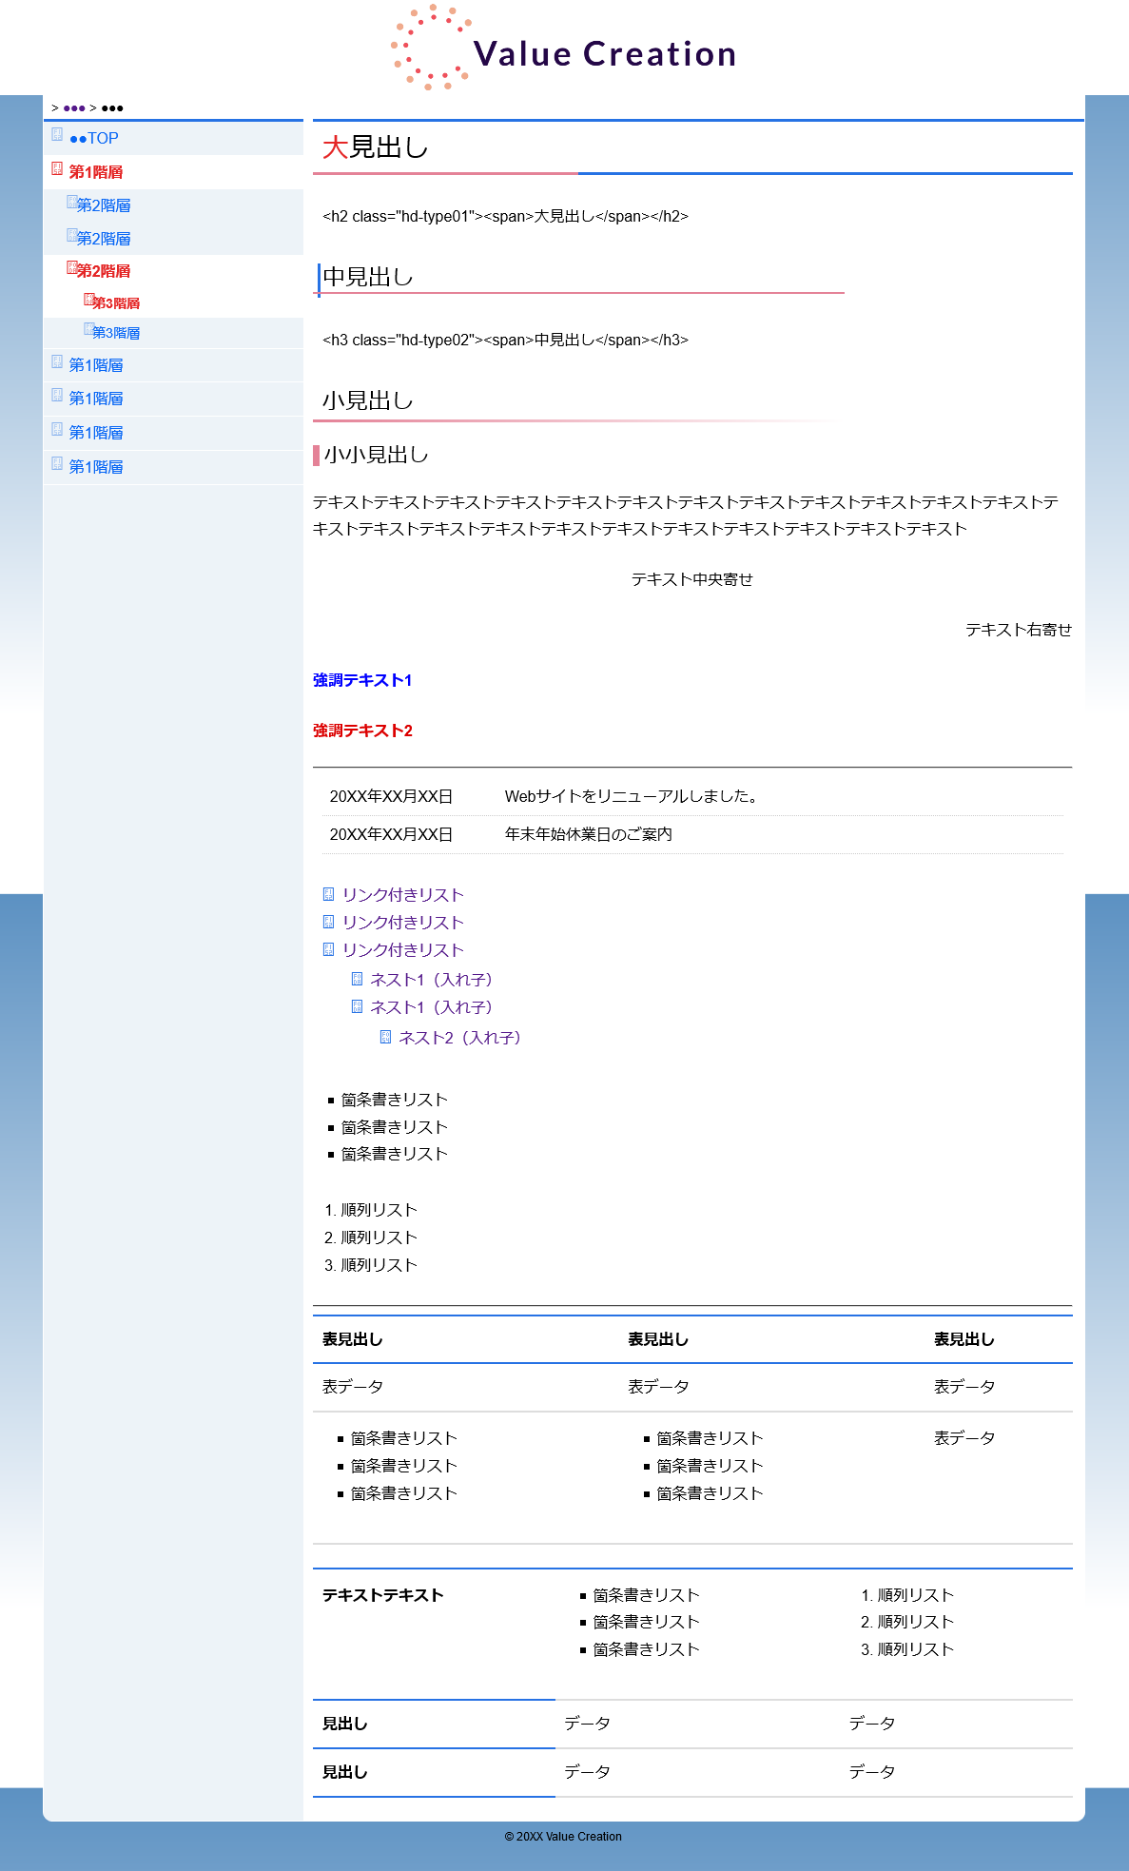

 |  | ここからCSSの作成を行う

 | デザインの決定完了後

 | 共通デザイン作成を行う

 | サイト内で利用するタグの要素でデザインを作成
 | サイト制作で全メンバーが共通デザインとして利用（個々のページで必要となるデザインは、個別に作成）

